观察名单
ID | 名称
1 | 黄山旅游 | 42656
 | 基本面不错 目前处于加速下跌阶段 离主力流出时间太短 |  | 优势 | 1 | 仅有的流通受限股份是国有法人股了，不会再有大小非了
 |  |  |  | 2 | 主营业务毛利率很高

 |  |  |  |  |  |  | 恺英网络
 |  |  | 劣势
 |  |  |  | 1 | 08月11日解禁了占流通股本22.83%的配售股份，然后成交量持续增大，显然是有机构在出货，而现在距离两次明显成交放大点还太近

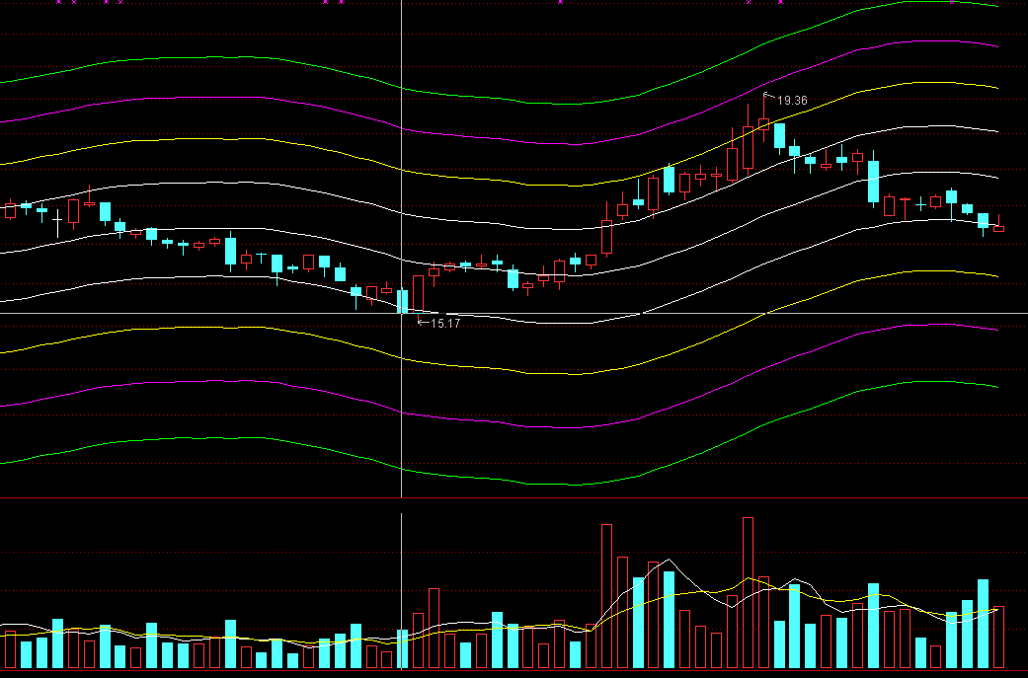

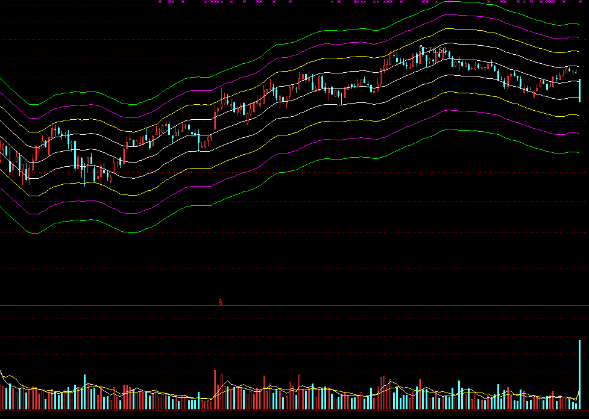
2 | 网宿科技 | 300017 | 2016-10-14
 | 在高位放量大跌，判断为出货，且在最高价76.5也有放量出货的迹象 昨晚刚公布亮丽业绩，今天暴跌，只是想看看这里面有什么幺蛾子

3 | 驰宏锌锗 | 600497 | 2016-10-17
 | 主营业务清晰，市净率2倍多 但17年3月有高比例解禁，成本在4.45左右 有色行业整体行业低迷 |  | 优势 | 1 | 主营业务清晰

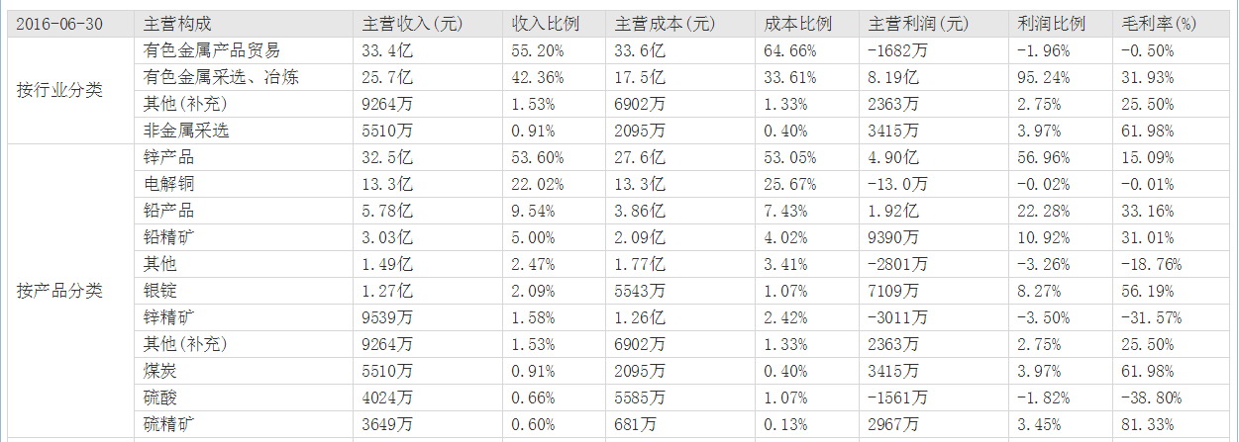

 |  |  | 劣势 | 1 | 17年3月 和 5月有高比例解禁股，成本在4.45 左右（9.41/2 - 0.1- 0.15）

 |  |  |  | 2 | 前几次大成交量，判断为出货。从现在至上次出货，无论从交易日还是跌幅上都还不够
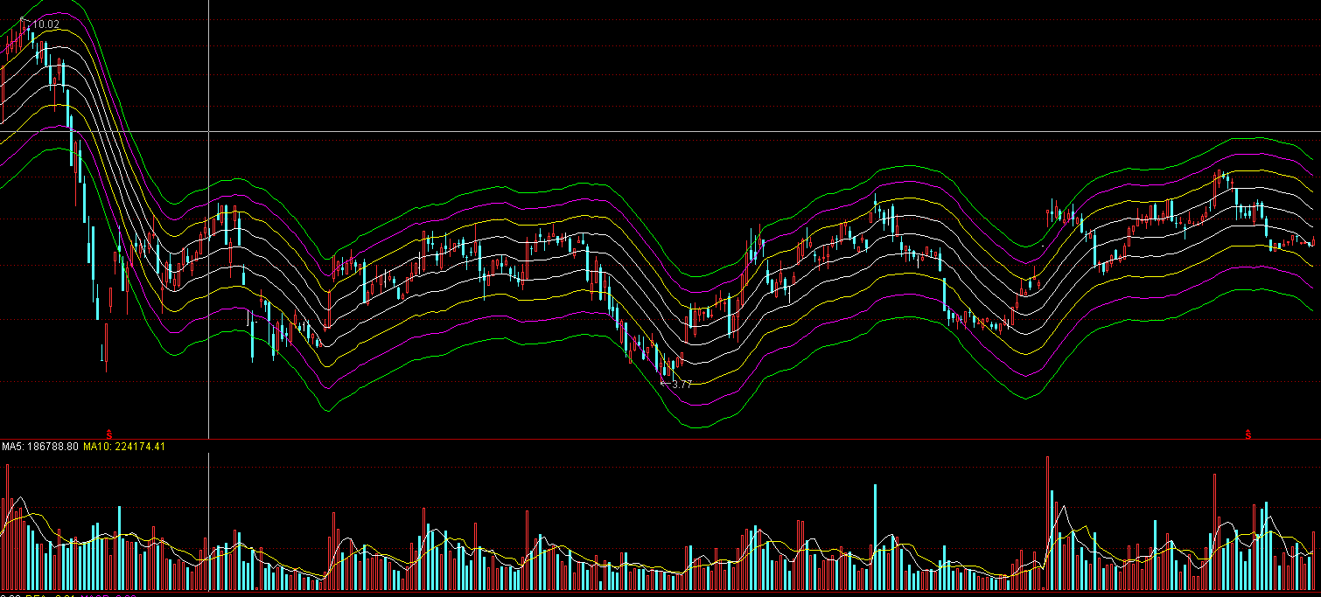

 |  |  |  | 3 | 有色板块，行业低迷

4 | 长春燃气 | 600333 | 2016-10-17
 |  |  |  | 优势
 |  |  |  |  | 1 | 市净率在2倍一点
 |  |  |  | 劣势
 |  |  |  |  | 1 | 随着燃气安装趋于饱和，在安装这块的利润逐渐下降
 |  |  |  |  | 2 | 主要收入是燃气交易，属于比较平稳的行业，看不到太大的增长前景
5 | 北部湾港 | 000582 | 2016-10-17
 |  |  |  | 优势 | 1 | 三倍市盈率
 |  |  |  |  | 2 | 港口业务，最近行业低迷
 |  |  |  |  | 3 | 波动比较大，再下跌10%左右可以考虑进入
 |  |  |  | 劣势 | 1 | 近期明显资金出货

6 | 黔源电力 | 002039 | 2019-10-18
 |  |  |  | 优势 | 1 | 不到三倍市盈率
 |  |  |  |  | 2 | 2015年年报--10派5.00元(含税,扣税后4.50元) 股权登记日:2016-06-14
 |  |  |  |  | 3 | 主营清晰，电力占主营利润98.5%

 |  |  |  | 劣势 | 1 | 资产负债率80%多
 |  |  |  |  | 2 | 近期降价影响

7 | 柳工 | 000528 | 2019-10-19 | 优势 | 1 | P/B 《 1
 |  |  |  |  | 2 | 三季度盈利水平回升
 |  |  |  |  | 3 | 暂时处于历史低值

 |  |  |  | 劣势 | 1 | 行业不景气，虽然在缓慢恢复中

